Exemplo 1
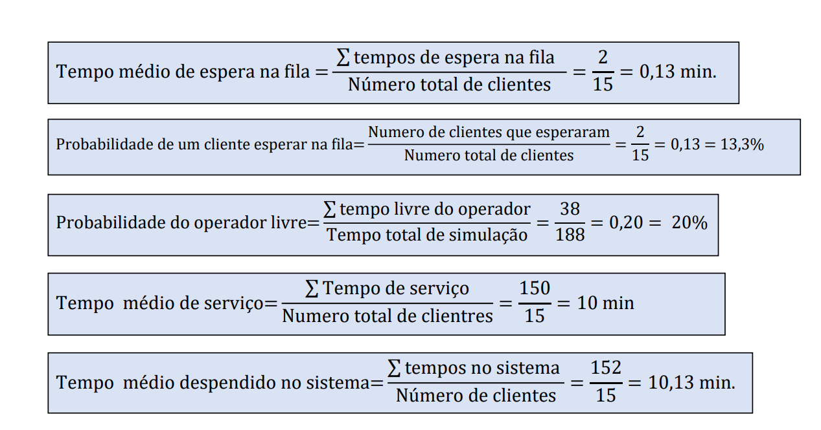
Aluno | TEC | Tempo de chegada no relógio | Tempo de serviço | Tempo de inicío de serviço no relogio | Tempo cleintes na fila | Tempo final do serviço relógio | Tempo do clinte no sistema | Tempo livre do operador
1 |  | 6 | 9 | 6 | 0 | 15 | 9 | 6
2 |  | 24 | 7.5 | 24 | 0 | 31.5 | 7.5 | 9
3 |  | 26 | 10 | 31.5 | 5.5 | 41.5 | 15.5 | 0
4 |  | 35 | 6.5 | 41.5 | 6.5 | 48 | 13 | 0
5 |  | 44 | 6 | 48 | 4 | 54 | 10 | 0
6 |  | 52 | 5 | 54 | 2 | 59 | 7 | 0
7 |  | 58 | 9 | 59 | 1 | 68 | 10 | 0
8 |  | 70 | 7.5 | 70 | 0 | 77.5 | 7.5 | 2
9 |  | 77 | 6.5 | 77.5 | 0.5 | 84 | 7 | 0
10 |  | 89 | 11 | 89 | 0 | 100 | 11 | 5
Total |  |  | 78 |  | 19.5 | 578.5 | 97.5 | 22

Tabela 1: Aluno
Tempo médio de espera na fila | Probabilidade de um cliente esperar na fila | Probabilidade do operador livre | Tempo médio do serviço | Tempo médio despendido no sistema
1.95 | 60% | 22% | 7,8 min | 9,75 min

 | Tabela 2: | Reprografia
Aluno | Tempo de chegada no relógio | Tempo de serviço | Tempo de inicío de serviço no relogio | Tempo cleintes na fila | Tempo final do serviço relógio | Tempo do clinte no sistema | Tempo livre do operador |  | Média de tempo que os alunos permanecem no modelo | Tempo médio de espera na fila da Reprografia | Percentual de ociosidade da Reprografia
1 | 15 | 3 | 15 | 0 | 18 | 3 | 15 |  | 6,05 min | 4 min | 47.14%
2 | 31.5 | 4.5 | 31.5 | 0 | 36 | 4.5 | 13.5
3 | 41.5 | 7 | 41.5 | 0 | 48.5 | 7 | 5.5
4 | 48 | 2 | 48.5 | 0.5 | 50.5 | 2.5 | 0
5 | 54 | 15 | 54 | 0 | 69 | 15 | 3.5
6 | 59 | 11 | 69 | 10 | 80 | 21 | 0
7 | 68 | 8 | 80 | 12 | 88 | 20 | 0
8 | 77.5 | 3 | 88 | 10.5 | 91 | 13.5 | 0
9 | 84 | 2 | 91 | 7 | 93 | 9 | 0
10 | 100 | 5 | 100 | 0 | 105 | 5 | 12
Total |  | 60.5 |  | 40 | 679 | 100.5 | 49.5

Aluno | Tempo de chegada no relógio | Tempo de serviço | Tempo de inicío de serviço no relogio | Tempo cleintes na fila | Tempo final do serviço relógio | Tempo do clinte no sistema | Tempo livre do operador |  | Média de tempo que os alunos permanecem no modelo | Tempo médio de espera na fila da Biblioteca | Percentual de ociosidade da Biblioteca e da Reprografia
1 | 18 | 8 | 18 | 0 | 26 | 8 | 18 |  | 25.9 | 9.25 | 0.1985
2 | 36 | 30 | 36 | 0 | 66 | 30 | 10 |  |  |  | 0.4714
3 | 48.5 | 2 | 66 | 17.5 | 68 | 19.5 | 0 |  |  |  | 66.99%
4 | 50.5 | 7 | 68 | 17.5 | 75 | 24.5 | 0
5 | 69 | 18 | 75 | 8 | 93 | 26 | 0
6 | 80 | 1 | 93 | 15 | 94 | 16 | 0
7 | 88 | 20 | 94 | 6 | 114 | 26 | 0
8 | 91 | 10 | 114 | 23 | 124 | 33 | 0
9 | 93 | 9 | 124 | 31 | 133 | 40 | 0
10 | 105 | 8 | 133 | 28 | 141 | 36 | 0
Total |  | 113 |  | 92.5 | 934 | 259 | 28

Aluno | Tempo de chegada no relógio | Tempo de serviço | Tempo de inicío de serviço no relogio | Tempo clientes na fila | Tempo final do serviço relógio | Tempo do clinte no sistema | Tempo livre do operador 1 | Tempo livre do operador 2 |  | Média de tempo que os alunos permanecem no modelo | Tempo médio de espera na fila da Biblioteca | Percentual de ociosidade da Biblioteca e da Reprografia
1 | 6 | 9 | 6 | 0 | 15 | 9 | 6 | __ |  | 7.8 | 0 | 0.2725
2 | 24 | 7.5 | 24 | 0 | 31.5 | 7.5 | __ | 24 |  |  |  | 0.4714
3 | 26 | 10 | 26 | 0 | 36 | 10 | 11 | ___ |  |  |  | 0.7439
4 | 35 | 6.5 | 35 | 0 | 41.5 | 6.5 | __ | 3.5
5 | 44 | 6 | 44 | 0 | 50 | 6 | 8 | __
6 | 52 | 5 | 52 | 0 | 57 | 5 | __ | 10.5
7 | 58 | 9 | 58 | 0 | 67 | 9 | 8 | __
8 | 70 | 7.5 | 70 | 0 | 77.5 | 7.5 | __ | 13
9 | 77 | 6.5 | 77 | 0 | 83.5 | 6.5 | 10 | __
10 | 89 | 11 | 89 | 0 | 100 | 11 | __ | 11.5
Total |  | 78 |  | 0 | 559 | 78 | 6 | 48.5

